List1
Příloha č. 3 - specifikace plnění VZ - čistící, úklidové prostředky, drogistické a jiné zboží pro ÚKZÚZ Zkušební stanici Lednici, Nejdecká 610, 691 44 Lednice
Popis zboží VZ 4 /2019 ÚKZÚZ ZS Lednice | obrázek + množství | množství počet | cena za ks, roli, balení bez DPH | cena za ks, roli, balení s DPH | Cena celkem bez DPH | Cena celkem s DPH
1) Pevné LDPE pytle na odpad rolované 120l, 70x110 cm 60 μm, čiré, 25 ks v roli | 5 rolí | 5 | 0.00 | 0.00 | 0.00 | 0.00
2) Pevné LDPE pytle na odpad rolované 120 l, 70 x 110 cm, 80 μm,modré, 15 ks v roli | 1 role | 1 | 0.00 | 0.00 | 0.00 | 0.00
3) Pytel na odpad 50x60 cm, 35 l/50 ks v balení | 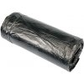 30 balení | 30 | 0.00 | 0.00 | 0.00 | 0.00
4) Sáčky mikrotenové, zamražovací, s možností popisu, 20x30cm/40 ks, barevné | 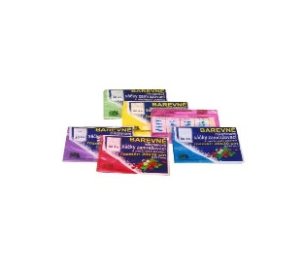 5 balení | 5 | 0.00 | 0.00 | 0.00 | 0.00
5) Kuchyňská houbička Tip Line, 10 ks v balení | 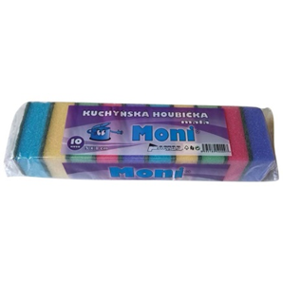 5 balení | 5 | 0.00 | 0.00 | 0.00 | 0.00
6) Houba na nádobí velká profilovaná tvarovaná rozměry cca 9x6,5x4 cm, největší strana opatřená hrubým povrchem pro důkladné mytí, v balení 10 ks | 5 balení | 5 | 0.00 | 0.00 | 0.00 | 0.00
7) Jar na nádobí Lemon 900 ml. | 20 ks | 20 | 0.00 | 0.00 | 0.00 | 0.00
8) Clin čistič na okna a rámy s alkoholem 750 ml. | 3 ks | 3 | 0.00 | 0.00 | 0.00 | 0.00
9) Krém na ruce, objem 100 ml. Isolda ochranný krém na ruce, s obsahem lanolinu a rakytníkového oleje. Krém je vhodný pro namáhanou pokožku rukou při práci ve vlhku, s čistidly a rozpouštědly | 15 ks | 15 | 0.00 | 0.00 | 0.00 | 0.00
10) Krém na ruce, objem 100 ml. Isolda výživný krém na ruce s obsahem keratinu a mandlového oleje. Originální kombinace těchto složek napomáhá k udržení elasticity, zvláčnění a výživě pokožky rukou i nehtů | 15 ks | 15 | 0.00 | 0.00 | 0.00 | 0.00
11) Tuhé mýdlo Palmolive naturals s výtažkem oliv 90gr. | 50 ks | 50 | 0.00 | 0.00 | 0.00 | 0.00
12) Tekuté mýdlo Milli LS s perletí Med a mandle 5 l | 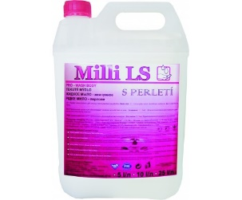 2 ks | 2 | 0.00 | 0.00 | 0.00 | 0.00
13) Pronto furniture polish wood classic sprej 250 ml. | 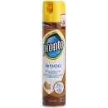 3 ks | 3 | 0.00 | 0.00 | 0.00 | 0.00
14) Satur WC gel 750 ml, ničí rez a vodní kámen | 30 ks | 30 | 0.00 | 0.00 | 0.00 | 0.00
15) Larrin sprchové kouty, rozprašovač, 500 ml, vysoce účinný, odstraňuje vodní kámen, vytváří ochranný film+A25 | 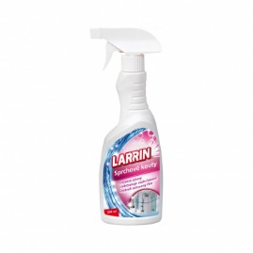 5 ks | 5 | 0.00 | 0.00 | 0.00 | 0.00
16) Kartáček na ruce s úchytem, cca 4x8 cm | 10 ks | 10 | 0.00 | 0.00 | 0.00 | 0.00
17) Spokar úklidová souprava kbelík, ždímač, mop červená 1 sada | 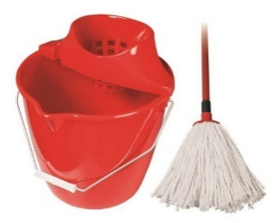 2 ks | 2 | 0.00 | 0.00 | 0.00 | 0.00
18) Koncovka mopu, bavlna 160 gr., červená |  2 ks | 2 | 0.00 | 0.00 | 0.00 | 0.00
Kuchyňské papírové utěrky 2vrstvé, 2 role v balení | 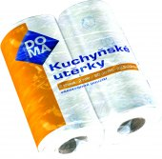 20 balení | 20 | 0.00 | 0.00 | 0.00 | 0.00
20) Wc Net aktivátor septiků, 16 kapslí v balení | 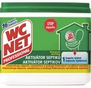 4 balení | 4 | 0.00 | 0.00 | 0.00 | 0.00
Celkem |  |  |  |  | 0.00 | 0.00

